Sheet1
人物属性设定

 | 属性概述
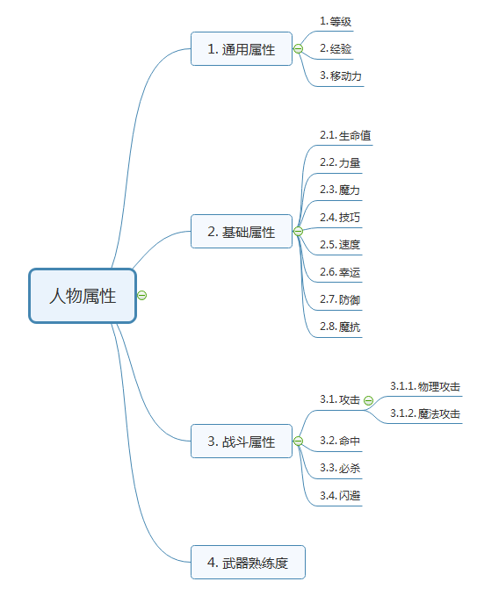

 | 通用属性
 | 通用属性是人物的固有属性，不会对战斗结果产生影响。

 | 等级 | 人物的等级
 | 经验 | 人物的当前经验值，当满足升级的数值时会提升人物的等级，升级经验固定为100
 | 移动力 | 人物的移动能力，影响人物每回合在战斗场景中移动的距离

 | 基础属性
 | 基础属性是人物的一级属性，基础属性会随着等级的提升或者装备的更换变更数值，部分属性项会有影响战斗属性

 | 生命值 | 人物的基础战斗属性，当生命值为为0时角色死亡
 | 力量 | 影响人物的物理攻击能力，1点力量=1物理攻击
 | 魔力 | 影响人物的魔法攻击能力，1点魔法=1魔法攻击
 | 技巧 | 影响人物命中和必杀几率，1点技巧=5命中，1点技巧=0.5必杀几率
 | 速度 | 影响人物闪避几率和攻击频率，1点速度=2闪避，速度大于目标角色5点增加一次攻击频率，最多只能增加一次攻击频率
 | 幸运 | 降低人物受到必杀的几率，1点幸运=-1被必杀几率
 | 防御 | 降低人物受到的物理伤害，1点防御降低1点物理伤害
 | 魔抗 | 降低人物受到的魔法伤害，1点魔抗降低1点魔法伤害

 | 战斗属性
 | 战斗属性是影响战斗结算的属性，是基础属性的衍生属性

 | 攻击 | 人物的攻击力，数值等于人物的攻击属性加上当前装备的武器，根据人物装备的武器来判断攻击类型属于物理攻击还是魔法攻击，最终攻击会减去目标对应的防御值
 | 命中 | 人物攻击时的命中率，是人物的技巧值的衍生属性，在战斗时减去攻击目标的闪避值得出最终的命中率
 | 必杀 | 人物技巧值的衍生属性，最终的必杀几率会加上目标的被必杀几率，发动必杀会造成当前攻击两倍的伤害
 | 闪避 | 速度的衍生属性，在受到攻击时会按照闪避值减去攻击目标的命中率

